Prijzenblad
AANWEZIGE SANITAIRE VOORZIENINGEN |  | TOELICHTING | TOTAAL* | ONDERVERDELING NAAR LOCATIES |  |  |  |  |  |  |  |  |  |  |  |  |  |  |  |  |  |  |  |  |  |  | PRIJSOPGAVE DISPENSERS EN DISPOSABLES
 | FOTO* |  |  | Bestuurs-bureau Ede | Aeres Almere VMB0 | Aeres Almere MBO | Aeres Almere HBO | Aeres Barneveld | Aeres Warmonderhof | Aeres Tech Ede | Aeres VMBO Ede | Aeres Praktijk Emmeloord | Aeres Emmeloord | Aeres Lelystad | Aeres Maartensdijk | Aeres Nijkerk | Aeres Velp | Aeres Drieslag 2 Dronten | Aeres Drieslag 4 Dronten | Aeres ABC Dronten | Aeres Wageningen | Aeres Heerenveen | Aeres Sneek | Aeres VMBO Leeuwarden | Aeres MBO Leeuwarden | Aeres Buitenpost | Omschrijving aangeboden hardware / dispenser | Artikelnummer | Huurprijs dispenser excl. btw per maand | Kostprijs disposables excl. btw per maand | Totaalprijs all-in per maand excl. btw | Aantal | Totaalprijs hardware en disposables per maand excl. btw
Handdoekautomaat |  | Automaat met katoenen rol | 234 |  |  | 15 |  | 28 |  | 30 | 13 | 12 | 16 | 31 | 18 | 17 | 9 | 14 | 16 | 6 |  |  | 2 |  |  | 7 |  |  |  |  | € 0.00 | 234 | € 0.00
Handdoekautomaat |  | Automaat met 3-laags papierenrol | 135 | 17 | 49 |  | 12 |  |  | 2 |  | 8 | 8 |  | 2 |  | 16 |  |  | 4 | 13 |  |  |  |  | 4 |  |  |  |  | € 0.00 | 135 | € 0.00
Handdoekautomaat |  | Automaat met vouwhanddoekjes | 181 |  |  |  |  | 64 | 7 | 5 |  |  | 11 | 2 |  |  | 11 |  |  |  | 4 | 18 | 2 | 15 | 33 | 9 |  |  |  |  | € 0.00 | 181 | € 0.00
Toiletrolhouder | 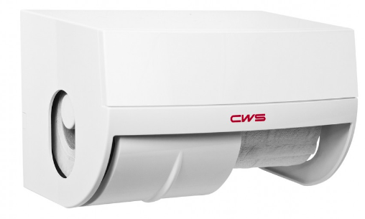 | Geschikt voor tenminste 2 rollen | 650 | 17 | 68 | 21 | 31 | 89 | 10 | 24 | 25 | 12 | 19 | 34 | 27 | 14 | 32 | 19 | 38 | 15 | 17 | 21 | 26 | 29 | 44 | 18 |  |  |  |  | € 0.00 | 650 | € 0.00
Hygiënebox |  | Lediging eens per maand | 319 | 9 | 39 | 13 | 22 | 49 |  |  | 15 | 8 | 13 | 19 | 15 |  | 21 | 10 | 22 | 8 | 10 | 14 |  |  | 23 | 9 |  |  |  |  | € 0.00 | 319 | € 0.00
Zeepautomaat Foam |  | Schuim dispenser | 592 | 18 | 47 | 15 | 22 | 104 | 7 | 34 | 26 | 13 | 29 | 27 | 20 | 22 | 40 | 15 | 19 | 10 | 11 | 28 | 15 | 15 | 33 | 22 |  |  |  |  | € 0.00 | 592 | € 0.00
Zeepautomaat desinfecterende zeep |  | Zeep vloeibaar | 55 | 1 | 3 |  |  | 21 |  |  |  | 6 | 2 |  | 15 |  | 2 |  |  |  |  | 5 |  |  |  |  |  |  |  |  | € 0.00 | 55 | € 0.00
Afvalbakken | 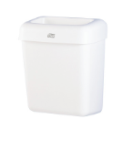 |  | 123 |  |  |  | 12 |  | 6 | 2 | 12 |  |  |  |  |  | 14 |  |  |  |  | 17 |  | 15 | 32 | 13 |  |  |  |  | € 0.00 | 123 | € 0.00
Luchtverfrisser |  |  | 324 | 17 | 7 | 13 | 12 | 36 |  | 21 | 10 | 12 | 11 | 14 | 12 | 14 | 28 | 21 | 38 | 15 | 7 | 13 | 4 | 7 |  | 12 |  |  |  |  | € 0.00 | 324 | € 0.00
Papier op rol (celbox) |  | In diverse ruimten (lokalen, pantry etc.) | 48 | 2 |  |  |  | 16 |  |  | 7 |  |  |  |  |  |  |  |  |  |  | 10 | 6 |  |  | 7 |  |  |  |  | € 0.00 | 48 | € 0.00
Toiletbrilreiniger |  |  | 129 | 17 | 6 |  |  | 80 |  | 24 |  |  |  |  |  | 2 |  |  |  |  |  |  |  |  |  |  |  |  |  |  | € 0.00 | 129 | € 0.00
Dispenser garagezeep |  |  | 42 |  |  |  |  | 8 |  | 17 | 2 | 3 | 5 | 1 |  |  |  |  |  |  |  | 2 | 1 |  |  | 3 |  |  |  |  | € 0.00 | 42 | € 0.00
Toiletborstel met houder incl. wandmontage | 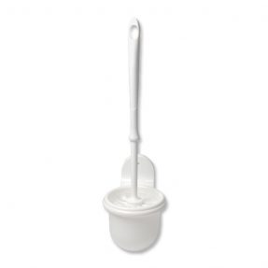 |  | 318 | 17 | 6 | 20 | 31 | 87 |  |  |  |  |  | 29 |  |  | 9 |  | 10 | 15 | 17 | 19 | 10 | 4 | 44 |  |  |  |  |  | € 0.00 | 318 | € 0.00
Toiletborstel los (zonder houder) |  |  | 50 |  |  |  |  |  |  |  |  |  |  |  |  |  |  |  |  |  |  |  |  |  |  |  |  |  |  |  | € 0.00 | 50 | € 0.00
Aantal leerlingen okt. 2024* |  |  |  | n.v.t. | 1181** |  | 722 | 1742 | 241 | 140*** | 535 | 167 | 767 | 636 | 479 | 557 | 743 | 2162** |  | n.v.t. | 618 | 534 | 434 | 495 | 1138 | 473
Aantal personeelsleden (FTE) april 2025* |  |  |  | 158 | 114** |  | 82 | 170 | 16 | 42 | 56 | 26 | 66 | 57 | 53 | 45 | 70 | 240** |  | 200 | 72 | 47 | 38 | 50 | 109 | 44 |  |  |  | Inschrijfsom / vergelijkingsprijs: |  |  | € 0.00

*Foto's zijn enkel ter illustratie opgenomen. Gewenste specificaties kunnen hier niet uit worden afgeleid. Opgenomen aantallen dispensers geven een goede indicatie, hieraan kan opdrachtnemer echter geen rechten ontlenen.
Na opdrachtverstrekking zal tijdens locatiebezoek de definitieve behoefte en aantallen worden vastgesteld. |  |  |  |  |  | Genoemde aantallen aanwezige leerlingen en personeelsleden zijn betrouwbaar en dienen om een goede inschatting van het verbruik te bepalen.
**Betreft aantallen De Drieslag 2 en 4 Dronten, resp. Aeres VMBO en MBO Almere |  |  |  | ***Totaal per dag 140 deelnemers voor 20 dagen per maand gedurende 10 maanden per jaar.

Naam onderneming

Naam tekenbevoegde

Functie tekenbevoegde

Rechtsgeldige handtekening

Plaats en datum

